2.Pivot vc
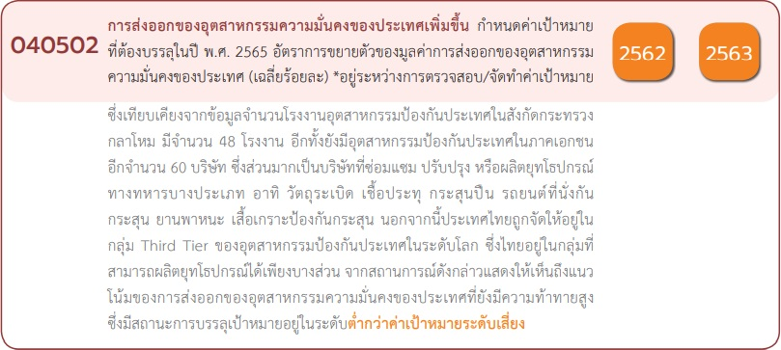
 |  |  |  |  |  | หมายเหตุ การประเมินความสอดคล้องของโครงการกับปัจจัยเป็นการดำเนินการเบื้องต้น สำหรับใช้เป็นข้อมูลประกอบการจัดทำโครงการสำคัญ
Count of ชื่อโครงการ / การดำเนินงาน | ปีงบประมาณ
นับจำนวน vc | 2562 | 2563 | 2564 | 2565 | Grand Total
040502V01 | 1 |  | 1 | 4 | 6
040502F0101 |  |  |  | 1 | 1
040502F0102 |  |  | 1 | 2 | 3
040502F0103
040502F0104 | 1 |  |  | 1 | 2
040502V02 |  | 1 | 1 | 3 | 5
040502F0201 |  |  |  | 1 | 1
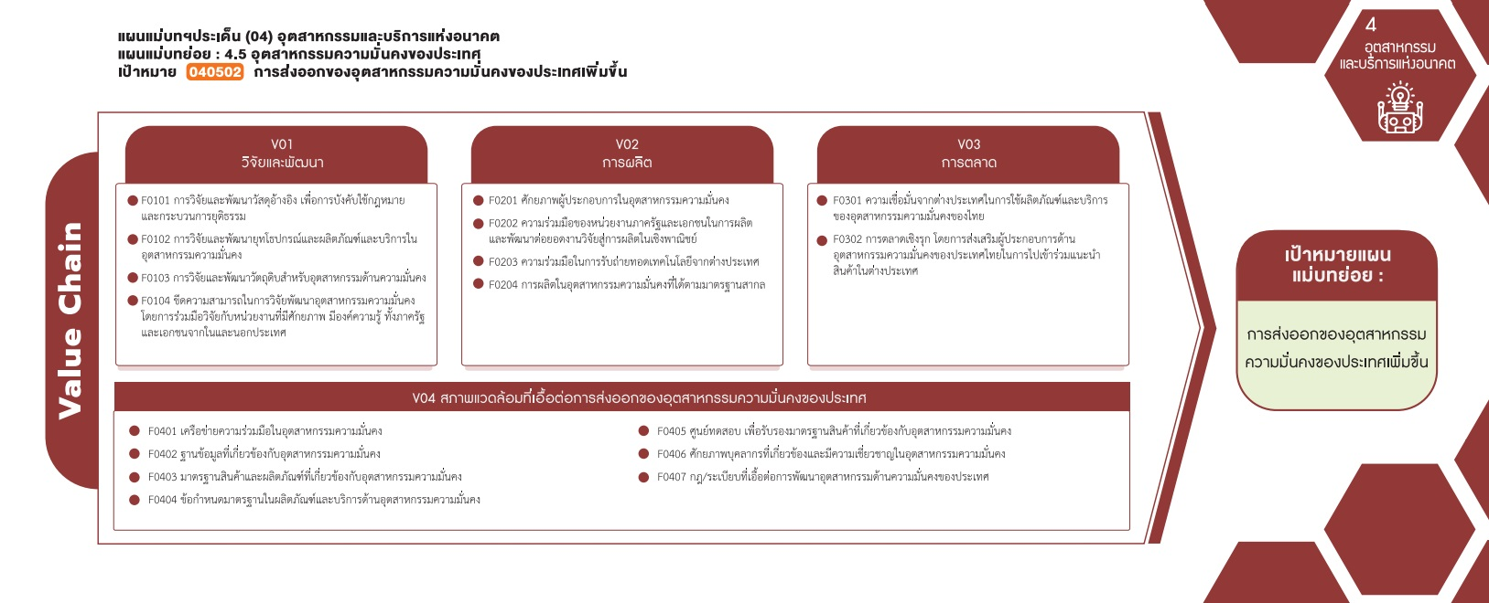
040502F0202 |  | 1 |  | 1 | 2
040502F0203 |  |  |  | 1 | 1
040502F0204 |  |  | 1 |  | 1
040502V03 |  |  |  | 1 | 1
040502F0301
( 1 โครงการ)
( 1 โครงการ)
( 0 โครงการ)
040502F0302 |  |  |  | 1 | 1
( 3 โครงการ)
( 2 โครงการ)
040502V04 |  | 1 |  | 2 | 3
( 0 โครงการ)
( 1 โครงการ)
( 1 โครงการ)
040502F0401 |  |  |  | 1 | 1
( 1 โครงการ)
040502F0402
รวม 6 โครงการ
( 2 โครงการ)
รวม 5 โครงการ
รวม 1 โครงการ
040502F0403
040502F0404
( 1 โครงการ)
( 1 โครงการ)
040502F0405 |  |  |  | 1 | 1
( 0 โครงการ)
( 1 โครงการ)
040502F0406 |  | 1 |  |  | 1
( 0 โครงการ)
( 0 โครงการ)
( 0 โครงการ)
040502F0407
รวม 3 โครงการ
Grand Total | 1 | 2 | 2 | 10 | 15

4.รวม
ชื่อโครงการ / การดำเนินงาน | link | สถานะ | วันที่เริ่มต้นโครงการ | วันที่สิ้นสุดโครงการ | ปีงบประมาณ | หน่วยงานระดับกรมหรือเทียบเท่า | หน่วยงานระดับกระทรวงหรือเทียบเท่า | ประเภทโครงการ | องค์ประกอบ | ปัจจัย
นิทรรศการมหกรรมงานวิจัยแห่งชาติฯ | นิทรรศการมหกรรมงานวิจัยแห่งชาติฯ | อนุมัติแล้ว | เมษายน 2562 | เมษายน 2562 | 2562 | มหาวิทยาลัยเทคโนโลยีราชมงคลกรุงเทพ | กระทรวงการอุดมศึกษาวิทยาศาสตร์วิจัยและนวัตกรรม |  | 040502V01 | 040502F0104
โครงการยกระดับศักยภาพครูผู้สอนวิชาชีพช่างอุตสาหกรรมหลักสูตรครุศาสตร์อุตสาหกรรมบัณฑิตด้วยมาตรฐานThaiMeister | โครงการยกระดับศักยภาพครูผู้สอนวิชาชีพช่างอุตสาหกรรมหลักสูตรครุศาสตร์อุตสาหกรรมบัณฑิตด้วยมาตรฐานThaiMeister | อนุมัติแล้ว | ตุลาคม 2562 | กันยายน 2563 | 2563 | มหาวิทยาลัยเทคโนโลยีราชมงคลธัญบุรี | กระทรวงการอุดมศึกษาวิทยาศาสตร์วิจัยและนวัตกรรม |  | 040502V04 | 040502F0406
โครงการพัฒนาความร่วมมือด้านการวิจัยและพัฒนากับภาคส่วนต่างๆ | โครงการพัฒนาความร่วมมือด้านการวิจัยและพัฒนากับภาคส่วนต่างๆ | อนุมัติแล้ว | เมษายน 2563 | ตุลาคม 2570 | 2563 | สถาบันเทคโนโลยีป้องกันประเทศ | กระทรวงกลาโหม | project65 | 040502V02 | 040502F0202
การปรับปรุงประสิทธิภาพการจัดการคงคลังสินค้ากรณีศึกษาบริษัทโตโยดะจำกัด | การปรับปรุงประสิทธิภาพการจัดการคงคลังสินค้ากรณีศึกษาบริษัทโตโยดะจำกัด | อนุมัติแล้ว | ตุลาคม 2563 | กันยายน 2564 | 2564 | มหาวิทยาลัยเทคโนโลยีราชมงคลสุวรรณภูมิ | กระทรวงการอุดมศึกษาวิทยาศาสตร์วิจัยและนวัตกรรม |  | 040502V02 | 040502F0204
โครงการส่งเสริมและพัฒนาอุตสาหกรรมป้องกันประเทศและพลังงานทหาร | โครงการส่งเสริมและพัฒนาอุตสาหกรรมป้องกันประเทศและพลังงานทหาร | อนุมัติแล้ว | ตุลาคม 2563 | ตุลาคม 2570 | 2564 | สถาบันเทคโนโลยีป้องกันประเทศ | กระทรวงกลาโหม | project65 | 040502V01 | 040502F0102
โครงการบ่มเพาะและพัฒนาผู้ประกอบการทั้งในและนอกประเทศเพื่ออุตสาหกรรมความมั่นคงปลอดภัยในชีวิตและทรัพย์สินของประชาชน(วจ.) | โครงการบ่มเพาะและพัฒนาผู้ประกอบการทั้งในและนอกประเทศเพื่ออุตสาหกรรมความมั่นคงปลอดภัยในชีวิตและทรัพย์สินของประชาชน(วจ.) | อนุมัติแล้ว | ตุลาคม 2564 | กันยายน 2567 | 2565 | สำนักงานตำรวจแห่งชาติ | หน่วยงานขึ้นตรงนายกรัฐมนตรี | project65 | 040502V02 | 040502F0201
พัฒนาผลิตภัณฑ์วัสดุอ้างอิงเพื่อส่งเสริมการบังคับใช้กฎหมายและกระบวนการยุติธรรม(วจ.) | พัฒนาผลิตภัณฑ์วัสดุอ้างอิงเพื่อส่งเสริมการบังคับใช้กฎหมายและกระบวนการยุติธรรม(วจ.) | อนุมัติแล้ว | ตุลาคม 2564 | กันยายน 2565 | 2565 | สำนักงานตำรวจแห่งชาติ | หน่วยงานขึ้นตรงนายกรัฐมนตรี | project65 | 040502V01 | 040502F0101
พัฒนาผลิตภัณฑ์และบริการในอุตสาหกรรมเพื่อความมั่นคงปลอดภัยในชีวิตและทรัพย์สินของประชาชน(วจ.) | พัฒนาผลิตภัณฑ์และบริการในอุตสาหกรรมเพื่อความมั่นคงปลอดภัยในชีวิตและทรัพย์สินของประชาชน(วจ.) | อนุมัติแล้ว | ตุลาคม 2564 | กันยายน 2565 | 2565 | สำนักงานตำรวจแห่งชาติ | หน่วยงานขึ้นตรงนายกรัฐมนตรี | project65 | 040502V01 | 040502F0102
พัฒนาผลิตภัณฑ์และบริการในอุตสาหกรรมเพื่อความมั่นคงปลอดภัยในชีวิตและทรัพย์สินของประชาชน | พัฒนาผลิตภัณฑ์และบริการในอุตสาหกรรมเพื่อความมั่นคงปลอดภัยในชีวิตและทรัพย์สินของประชาชน | อนุมัติแล้ว | ตุลาคม 2564 | กันยายน 2565 | 2565 | สำนักงานตำรวจแห่งชาติ | หน่วยงานขึ้นตรงนายกรัฐมนตรี | project65 | 040502V01 | 040502F0102
ส่งเสริมอุตสาหกรรมทั้งในและนอกประเทศเพื่อความมั่นคงปลอดภัยในชีวิตและทรัพย์สินของประชาชน(วจ.) | ส่งเสริมอุตสาหกรรมทั้งในและนอกประเทศเพื่อความมั่นคงปลอดภัยในชีวิตและทรัพย์สินของประชาชน(วจ.) | อนุมัติแล้ว | ตุลาคม 2564 | กันยายน 2565 | 2565 | สำนักงานตำรวจแห่งชาติ | หน่วยงานขึ้นตรงนายกรัฐมนตรี | project65 | 040502V02 | 040502F0202
ถ่ายทอดความรู้ทางเทคโนโลยีจากต่างประเทศเพื่อความมั่นคงปลอดภัยในชีวิตและทรัพย์สินของประชาชน(TechnologyTransfer)(วจ.) | ถ่ายทอดความรู้ทางเทคโนโลยีจากต่างประเทศเพื่อความมั่นคงปลอดภัยในชีวิตและทรัพย์สินของประชาชน(TechnologyTransfer)(วจ.) | อนุมัติแล้ว | ตุลาคม 2564 | กันยายน 2565 | 2565 | สำนักงานตำรวจแห่งชาติ | หน่วยงานขึ้นตรงนายกรัฐมนตรี | project65 | 040502V02 | 040502F0203
ตลาดนวัฒกรรมทั้งในและนอกประเทศเพื่องานความมั่นคงปลอดภัยในชีวิตและทรัพย์สินของประชาชน(วจ.) | ตลาดนวัฒกรรมทั้งในและนอกประเทศเพื่องานความมั่นคงปลอดภัยในชีวิตและทรัพย์สินของประชาชน(วจ.) | อนุมัติแล้ว | ตุลาคม 2564 | กันยายน 2565 | 2565 | สำนักงานตำรวจแห่งชาติ | หน่วยงานขึ้นตรงนายกรัฐมนตรี | project65 | 040502V03 | 040502F0302
สร้างเครือข่ายความร่วมมือทั้งในและนอกประเทศในอุตสาหกรรมความมั่นคงปลอดภัยในชีวิตและทรัพย์สินของประชาชน(วจ.) | สร้างเครือข่ายความร่วมมือทั้งในและนอกประเทศในอุตสาหกรรมความมั่นคงปลอดภัยในชีวิตและทรัพย์สินของประชาชน(วจ.) | อนุมัติแล้ว | ตุลาคม 2564 | กันยายน 2565 | 2565 | สำนักงานตำรวจแห่งชาติ | หน่วยงานขึ้นตรงนายกรัฐมนตรี | project65 | 040502V04 | 040502F0401
การพัฒนาศูนย์รับรองมาตรฐานผลิตภัณฑ์ทั้งในและนอกประเทศเพื่อความมั่นคงปลอดภัยในชีวิตและทรัพย์สินของประชาชน(วจ.) | การพัฒนาศูนย์รับรองมาตรฐานผลิตภัณฑ์ทั้งในและนอกประเทศเพื่อความมั่นคงปลอดภัยในชีวิตและทรัพย์สินของประชาชน(วจ.) | อนุมัติแล้ว | ตุลาคม 2564 | กันยายน 2565 | 2565 | สำนักงานตำรวจแห่งชาติ | หน่วยงานขึ้นตรงนายกรัฐมนตรี | project65 | 040502V04 | 040502F0405
วิจัยและพัฒนานวัฒกรรมเพื่ออุตสาหกรรมทั้งในและนอกประเทศเพื่อความมั่นคงปลอดภัยในชีวิตและทรัพย์สินของประชาชน(วจ.) | วิจัยและพัฒนานวัฒกรรมเพื่ออุตสาหกรรมทั้งในและนอกประเทศเพื่อความมั่นคงปลอดภัยในชีวิตและทรัพย์สินของประชาชน(วจ.) | อนุมัติแล้ว | ตุลาคม 2564 | กันยายน 2565 | 2565 | สำนักงานตำรวจแห่งชาติ | หน่วยงานขึ้นตรงนายกรัฐมนตรี | project65 | 040502V01 | 040502F0104
จากข้อมูลในระบบไม่มีโครงการที่เชื่อมโยงกับองค์ประกอบและปัจจัยเหล่านี้
 |  |  |  |  |  |  |  |  | 040502V01 | 040502F0103
 |  |  |  |  |  |  |  |  | 040502V03 | 040502F0301
 |  |  |  |  |  |  |  |  | 040502V04 | 040502F0402
 |  |  |  |  |  |  |  |  | 040502V04 | 040502F0403
 |  |  |  |  |  |  |  |  | 040502V04 | 040502F0404
 |  |  |  |  |  |  |  |  | 040502V04 | 040502F0407
โครงการที่ปรากฎเป็นโครงการที่ผ่านการอนุมัติจากผู้บริหาร (M7) ของหน่วยงานเท่านั้น
 |  |  |  |  |  |  |  |  | รวม 15 | ไม่มี vc 2 โครงการ

